Hoja1
Sensor | Variable medida | Unidades de medida | Precision | Principio de funcionamiento | Voltaje de funcionamiento | Señal de salida | Precio | Cantidad | Total | Imagen
PMS5003 | PM2.5, PM10. PM1 | ug/m3 | ±10-15% | laser | 4,9 - 5 V | 3,3V | $16 | 5 | $80
SPS30 | PM2.5, PM10 | ug/m3 | ±10 µg/m³ o ±10% | laser | 4,9 - 5 V | 3,3V | $24 | 5 | $120 | 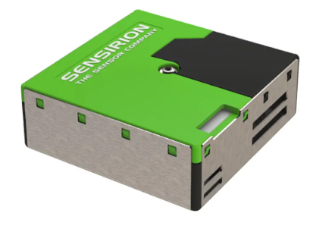
ZE07-CO | CO | ppm | ±10% | electroquimico | 5 - 12 V | 3,3V | $13 | 5 | $65 | 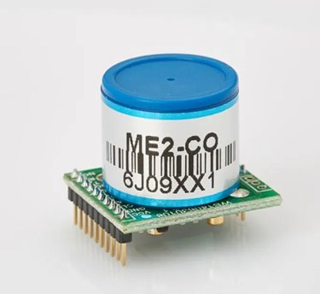
ZE14-03-100ppm | O3 | ppm | ±10% | electroquimico | 5±0,1V | 3,3V | $28 | 5 | $140 | 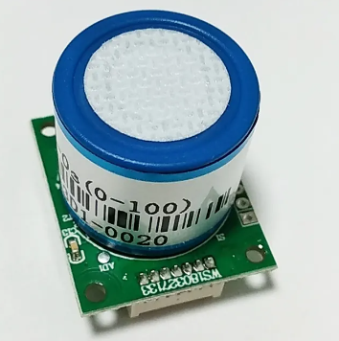
MICS-6814 | NO2 | ppm | ~0.6 to ~1.5 mV/ppm | MOS | 4.9V~5.1V | 3,3V | $16 | 5 | $80 | 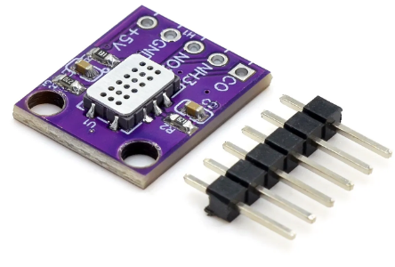
HELTEC WiFi LoRa 32 V2 | Dev Board | - | - | - | - | - | $26 | 5 | $129 | 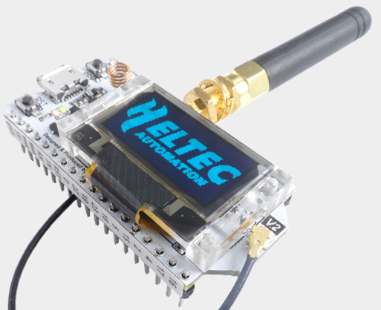
HELTEC HT-M00 Dual channel LoRa Gateway | Gateway | - | - | - | - | - | $49 | 3 | $147 | 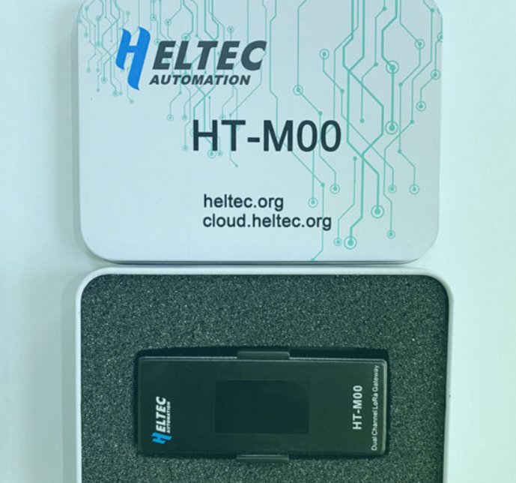
Mikrotik antena kit LoRa TOF-2400--8v-4 | Antena | - | - | - | - | - | $48 | 5 | $240 | 